Лист1
Тест-кейсы
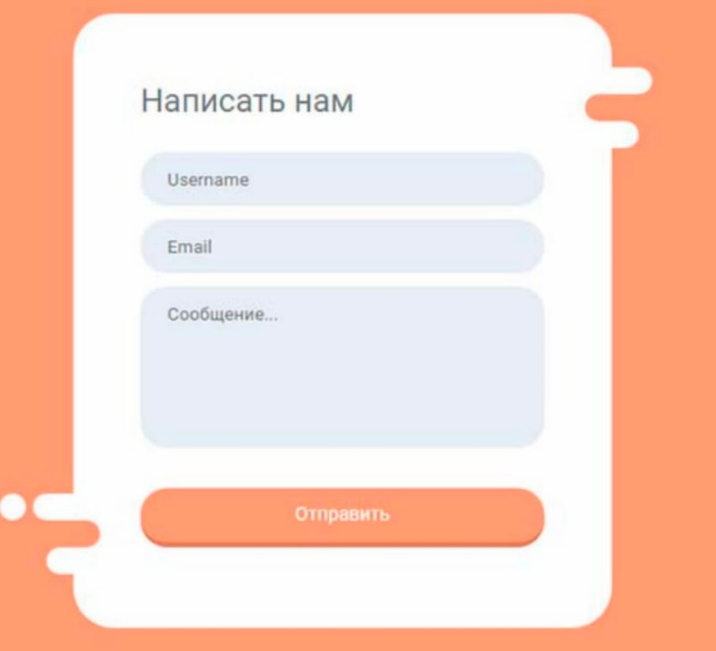 |  |  | Username: (Aa1) 6-12 Email: ________@______.___ Сообщение: (Аа) 10-100

№ | Название | Шаги воспроизведения | Ожидаемый результат | Статус
1 | Ввод валидных данных | 1. Ввести в поле Username 9 символов, содержащих буквы верхнего и нижнего регистра и цифры | Форма отправлена, появился попап с текстом об успешной отправке
 |  | 2. Ввести в поле Email валидный email
 |  | 3. Ввести в поле Сообщение текст из 50 символов, содержащий буквы верхнего и нижнего регистра
 |  | 4. Кликнуть на кнопку [Отправить]
2 | Ввод валидных данных (min граничные значения) | 1. Ввести в поле Username 6 символов, содержащих буквы верхнего и нижнего регистра | Форма отправлена, появился попап с текстом об успешной отправке
 |  | 2. Ввести в поле Email валидный email
 |  | 3. Ввести в поле Сообщение текст из 10 символов, содержащий буквы нижнего регистра
 |  | 4. Кликнуть на кнопку [Отправить]
3 | Ввод валидных данных (max граничные значения) | 1. Ввести в поле Username 12 символов, содержащих буквы нижнего регистра и цифры | Форма отправлена, появился попап с текстом об успешной отправке
 |  | 2. Ввести в поле Email валидный email
 |  | 3. Ввести в поле Сообщение текст из 100 символов, содержащий буквы верхнего регистра
 |  | 4. Кликнуть на кнопку [Отправить]
4 | Ввод невалидных данных в поле Username (min граничное значение -1) | 1. Ввести в поле Username 5 символов, содержащих буквы нижнего регистра и цифры | Сообщение об ошибке (поле Username должно содержать 6-12 символов)
 |  | 2. Ввести в поле Email валидный email
 |  | 3. Ввести в поле Сообщение текст, содержащий валидные данные
 |  | 4. Кликнуть на кнопку [Отправить]
5 | Ввод невалидных данных в поле Username (max граничное значение +1) | 1. Ввести в поле Username 13 символов, содержащих буквы верхнего регистра и цифры | Сообщение об ошибке (поле Username должно содержать 6-12 символов)
 |  | 2. Ввести в поле Email валидный email
 |  | 3. Ввести в поле Сообщение текст, содержащий валидные данные
 |  | 4. Кликнуть на кнопку [Отправить]
6 | Ввод невалидных данных в поле Сообщение (min граничное значение -1) | 1. Ввести в поле Username валидные данные | Сообщение об ошибке (поле Сообщение должно содержать 10-100 символов)
 |  | 2. Ввести в поле Email валидный email
 |  | 3. Ввести в поле Сообщение текст из 9 символов, содержащий буквы верхнего и нижнего регистра
 |  | 4. Кликнуть на кнопку [Отправить]
7 | Ввод невалидных данных в поле Сообщение (max граничное значение +1) | 1. Ввести в поле Username валидные данные | Сообщение об ошибке (поле Сообщение должно содержать 10-100 символов)
 |  | 2. Ввести в поле Email валидный email
 |  | 3. Ввести в поле Сообщение текст из 101 символа, содержащий буквы верхнего и нижнего регистра
 |  | 4. Кликнуть на кнопку [Отправить]
8 | Ввод только цифр в поле Username | 1. Ввести в поле Username 10 символов, содержащих только цифры | Сообщение об ошибке (поле Username должно содержать буквы верхнего и нижнего регистра и цифры)
 |  | 2. Ввести в поле Email валидный email
 |  | 3. Ввести в поле Сообщение текст, содержащий валидные данные
 |  | 4. Кликнуть на кнопку [Отправить]
9 | Ввод букв верхнего регистра в поле Username | 1. Ввести в поле Username 10 букв верхнего регистра | Сообщение об ошибке (поле Username должно содержать буквы верхнего и нижнего регистра и цифры)
 |  | 2. Ввести в поле Email валидный email
 |  | 3. Ввести в поле Сообщение текст, содержащий валидные данные
 |  | 4. Кликнуть на кнопку [Отправить]
10 | Ввод букв нижнего регистра в поле Username | 1. Ввести в поле Username 10 букв нижнего регистра | Сообщение об ошибке (поле Username должно содержать буквы верхнего и нижнего регистра и цифры)
 |  | 2. Ввести в поле Email валидный email
 |  | 3. Ввести в поле Сообщение текст, содержащий валидные данные
 |  | 4. Кликнуть на кнопку [Отправить]
11 | Ввод спецсимволов в поле Username | 1. Ввести в поле Username 10 символов, содержащих буквы верхнего и нижнего регистра, цифры и спецсимволы | Сообщение об ошибке (поле Username должно содержать буквы верхнего и нижнего регистра и цифры)
 |  | 2. Ввести в поле Email валидный email
 |  | 3. Ввести в поле Сообщение текст, содержащий валидные данные
 |  | 4. Кликнуть на кнопку [Отправить]
12 | Ввод только цифр в поле Сообщение | 1. Ввести в поле Username валидные данные | Сообщение об ошибке (поле Сообщение должно содержать только буквы)
 |  | 2. Ввести в поле Email валидный email
 |  | 3. Ввести в поле Сообщение текст из 20 символов, содержащий только цифры
 |  | 4. Кликнуть на кнопку [Отправить]
13 | Ввод цифр и букв в поле Сообщение | 1. Ввести в поле Username валидные данные | Сообщение об ошибке (поле Сообщение должно содержать только буквы)
 |  | 2. Ввести в поле Email валидный email
 |  | 3. Ввести в поле Сообщение текст из 20 символов, содержащий буквы и цифры
 |  | 4. Кликнуть на кнопку [Отправить]
14 | Ввод данных, содержащих спецсимволы, в поле Сообщение | 1. Ввести в поле Username валидные данные | Сообщение об ошибке (поле Сообщение должно содержать только буквы)
 |  | 2. Ввести в поле Email валидный email
 |  | 3. Ввести в поле Сообщение текст из 20 символов, содержащий буквы верхнего и нижнего регистра и спецсимволы
 |  | 4. Кликнуть на кнопку [Отправить]
15 | Ввод данных с невалидным емейлом | 1. Ввести в поле Username валидные данные | Сообщение об ошибке (неправильно указан email)
 |  | 2. Ввести в поле Email не соответствующий маске email
 |  | 3. Ввести в поле Сообщение текст, содержащий валидные данные
 |  | 4. Кликнуть на кнопку [Отправить]
16 | Ввод данных в поле Username с пробелом в начале | 1. Ввести в поле Username 8 символов, содержащих пробел в начале, буквы нижнего регистра и цифры | Сообщение об ошибке (недопустимый пробел в поле Username)
 |  | 2. Ввести в поле Email валидный email
 |  | 3. Ввести в поле Сообщение текст, содержащий валидные данные
 |  | 4. Кликнуть на кнопку [Отправить]
17 | Ввод данных в поле Username с пробелом в середине | 1. Ввести в поле Username 8 символов, содержащих буквы нижнего регистра, цифры и пробел в середине | Сообщение об ошибке (недопустимый пробел в поле Username)
 |  | 2. Ввести в поле Email валидный email
 |  | 3. Ввести в поле Сообщение текст, содержащий валидные данные
 |  | 4. Кликнуть на кнопку [Отправить]
18 | Ввод данных в поле Username с пробелом в конце | 1. Ввести в поле Username 8 символов, содержащих буквы нижнего регистра, цифры и пробел в конце | Сообщение об ошибке (недопустимый пробел в поле Username)
 |  | 2. Ввести в поле Email валидный email
 |  | 3. Ввести в поле Сообщение текст, содержащий валидные данные
 |  | 4. Кликнуть на кнопку [Отправить]
19 | Ввод данных в поле Email с пробелом в начале | 1. Ввести в поле Username валидные данные | Сообщение об ошибке (недопустимый пробел в поле Email)
 |  | 2. Ввести в поле Email валидный email с пробелом в начале
 |  | 3. Ввести в поле Сообщение текст, содержащий валидные данные
 |  | 4. Кликнуть на кнопку [Отправить]
20 | Ввод данных в поле Email с пробелом в середине | 1. Ввести в поле Username валидные данные | Сообщение об ошибке (недопустимый пробел в поле Email)
 |  | 2. Ввести в поле Email валидный email с пробелом в середине
 |  | 3. Ввести в поле Сообщение текст, содержащий валидные данные
 |  | 4. Кликнуть на кнопку [Отправить]
21 | Ввод данных в поле Email с пробелом в конце | 1. Ввести в поле Username валидные данные | Сообщение об ошибке (недопустимый пробел в поле Email)
 |  | 2. Ввести в поле Email валидный email с пробелом в конце
 |  | 3. Ввести в поле Сообщение текст, содержащий валидные данные
 |  | 4. Кликнуть на кнопку [Отправить]
22 | Все поля пустые | 1. Оставить все поля пустыми | Кнопка [Отправить] не кликабельна, сообщение отправить невозможно
 |  | 2. Кликнуть на кнопку [Отправить]
23 | Поле Сообщение пустое | 1. Ввести в поле Username валидные данные | Кнопка [Отправить] не кликабельна, сообщение отправить невозможно
 |  | 2. Ввести в поле Email валидный email
 |  | 3. Поле Сообщение оставить пустым
 |  | 4. Кликнуть на кнопку [Отправить]
24 | Поле Email пустое | 1. Ввести в поле Username валидные данные | Кнопка [Отправить] не кликабельна, сообщение отправить невозможно
 |  | 2. Поле Email оставить пустым
 |  | 3. Ввести в поле Сообщение текст, содержащий валидные данные
 |  | 4. Кликнуть на кнопку [Отправить]
25 | Поле Username пустое | 1. Поле Username оставить пустым | Кнопка [Отправить] не кликабельна, сообщение отправить невозможно
 |  | 2. Ввести в поле Email валидный email
 |  | 3. Ввести в поле Сообщение текст, содержащий валидные данные
 |  | 4. Кликнуть на кнопку [Отправить]
26 | Ввод и последующее удаление данных | 1. Ввести в поле Username валидные данные | Кнопка [Отправить] не кликабельна, сообщение отправить невозможно
 |  | 2. Ввести в поле Email валидный email
 |  | 3. Ввести в поле Сообщение текст, содержащий валидные данные
 |  | 4. Полностью удалить данные из любого поля
 |  | 4. Кликнуть на кнопку [Отправить]

